Worksheet
Изображение* | ID | Код | Артикул* | Название товара* | Цена, руб.* | Основной | Удаленный | В пути | 0 | Ваш заказ
Водяной теплый пол
Автоматика для теплого пола
Сервоприводы
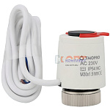 | 954091 | OTM-110668 |  | Сервопривод для теплого пола 01A (60шт) | 513.00 руб. | >25 | 0 | 0 | шт | 0
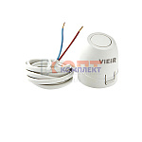 | 819412 | STP-410003 | VR1114 | Сервопривод нормально закрытый (220В) (100шт) | 827.35 руб. | >25 | 0 | 0 | шт | 0
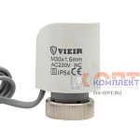 | 825277 | STP-410027 | VR1122 | Сервопривод термоэлектрический норм закр 220В VR (1/100шт) | 721.97 руб. | 0 | 0 | 0 | шт | 0
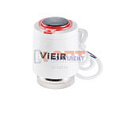 | 825278 | STP-410028 | VR1123 | Сервопривод термоэлектрический норм закр 220В VR диагностируемый (1/100шт) | 967.34 руб. | >50 | 0 | 0 | шт | 0
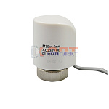 | 834446 | STP-410033 | VR1124 | Сервопривод термоэлектрический нормально открытый ViEiR (100/1шт) | 721.97 руб. | >25 | 0 | 0 | шт | 0
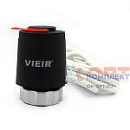 | 837306 | VER-000130 | VR1128 | Сервопривод термоэлектрический норм. закр 220В для термостатических клапанов ЧЕРНЫЙ ViEiR (100/1шт) | 720.39 руб. | >50 | 0 | 0 | шт | 0
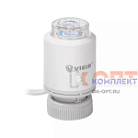 | 882903 | VER-000791 | VR1135 | Сервопривод термоэлектрический нормально закрытый, диагностируемый (200/1шт) | 928.02 руб. | >25 | 0 | 0 | шт | 0
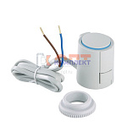 | 819381 | VLC-812003 | VT.TE3040.0.220 | Электротерм-ий серв-од, питание 220 В (норм. ЗАКР.) (100шт) | 5 720.00 руб. | 1 | 0 | 0 | шт | 0
 | 819382 | VLC-812004 | VT.TE3041.0.024 | Электротерм-ий серв-од, питание 24 В (норм. ЗАКР.) (70шт) | 5 905.00 руб. | 0 | 0 | 0 | шт | 0
 | 819383 | VLC-812005 | VT.TE3040.A.220 | Электротерм-ий серв-вод, питание 220 В, (норм.ОТКР.) (70шт) | 5 864.00 руб. | 0 | 0 | 0 | шт | 0
 | 819384 | VLC-812006 | VT.TE3041.A.024 | Электротерм-ий серв-вод, питание 24 В, (норм. ОТКР.) (70шт) | 6 192.00 руб. | 0 | 0 | 0 | шт | 0
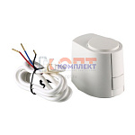 | 819350 | VLC-813007 | VT.TE3061.0.024 | Электротермический аналоговый сервопривод, питание 24 В, упр.напр. 0-10 В | 0.00 руб. | 0 | 0 | 0 | шт | 0
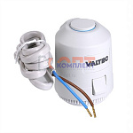 | 836328 | VLC-900411 | VT.TE3043.0.220 | Электротермический двухпозиционный сервопривод, норм. ЗАКР., питание 220 В (м) | 2 016.00 руб. | 0 | >500 | 0 | шт | 0
 | 836329 | VLC-900412 | VT.TE3043.0.024 | Электротермический двухпозиционный сервопривод, норм. ЗАКР., питание 24 В (м) | 2 016.00 руб. | 0 | >100 | 0 | шт | 0
 | 836330 | VLC-900413 | VT.TE3043.A.220 | Электротермический двухпозиционный сервопривод, норм. ОТКР., питание 220 В (м) | 2 117.00 руб. | 0 | >1000 | 0 | шт | 0
 | 836331 | VLC-900414 | VT.TE3043.A.024 | Электротермический двухпозиционный сервопривод, норм. ОТКР., питание 24 В (м) | 2 117.00 руб. | 0 | >100 | 0 | шт | 0
Термостаты
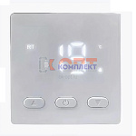 | 954090 | OTM-110667 |  | Программируемый терморегулятор 04 (30шт) | 807.12 руб. | >25 | 0 | 0 | шт | 0
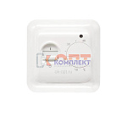 | 819410 | STP-410001 | VR295 | Термостат комнатный с датчиком температуры пола (220в) (1/100шт) | 860.38 руб. | 0 | 0 | 0 | шт | 0
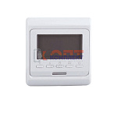 | 819411 | STP-410002 | VR296 | Хронотермостат программируемый комнатный с датчиком температуры пола (220В) (1/100шт) | 1 613.81 руб. | 10 | 0 | 0 | шт | 0
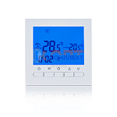 | 823134 | STP-410017 | VR405 | Хронотермостат программируемый комнатный без датч темп пола (220В) (1/100шт) | 1 572.91 руб. | >10 | 0 | 0 | шт | 0
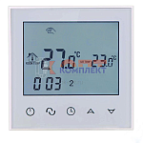 | 823135 | STP-410018 | VR406 | Хронотермостат сенсорный программируемый комнатный без датч темп пола (220В) (1/100шт) | 2 077.82 руб. | >25 | 0 | 0 | шт | 0
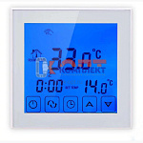 | 823136 | STP-410019 | VR407 | Хронотермостат сенсорный программируемый комнатный (220В) (1/100шт) | 2 560.70 руб. | >10 | 0 | 0 | шт | 0
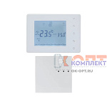 | 837117 | STP-410034 | VR410 | Термостат электронный комнатный безпроводной "ViEiR" (30/1шт) | 4 934.23 руб. | 5 | 0 | 0 | шт | 0
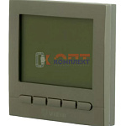 | 879955 | VER-000538 | VR405-D | Термостат комнатный , латунный матовый "ViEiR" (100/1шт) | 1 690.88 руб. | 0 | 0 | 0 | шт | 0
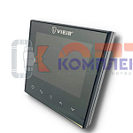 | 879956 | VER-000539 | VR406-C | Термостат комнатный , черный "ViEiR" (100/1шт) | 2 639.35 руб. | 0 | 0 | 0 | шт | 0
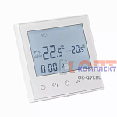 | 884657 | VER-000932 | VR407WI-FI | Термостат электронный комнатный с WI-FI для газового котла (100/1шт) | 3 259.08 руб. | 1 | 0 | 0 | шт | 0
 | 884658 | VER-000933 | VR406WI-FI | Термостат электронный комнатный с WI-FI (100/1шт) | 3 232.34 руб. | >10 | 0 | 0 | шт | 0
 | 885117 | VER-001331 | VR426WI-FI | Термостат электронный комнатный, двухконтурный с WI-FI (60/1шт) | 3 576.80 руб. | 6 | 0 | 0 | шт | 0
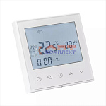 | 955828 | VER-001763 | VR416WI-FI | Термостат электронный комнатный с WI-FI для газового котла (100/1шт) | 3 325.14 руб. | 1 | 0 | 0 | шт | 0
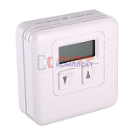 | 819399 | VLC-812021 | VT.AC701.0.0 | Электронный комнатный термостат накладной (30шт) | 6 556.00 руб. | 0 | 0 | 0 | шт | 0
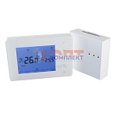 | 819400 | VLC-812022 | VT.AC707.0.0 | Хронотермостат электронный комнатный БЕСПРОВОДНОЙ накладной (питание от батареек) (12шт) | 7 765.00 руб. | 0 | >25 | 0 | шт | 0
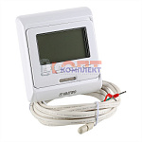 | 819401 | VLC-812023 | VT.AC709.0.0 | Хронотермостат электр. комнатный с датчиком температуры пола (НЗ и НО сервоприводы, 24-220В) (16шт) | 3 053.00 руб. | 0 | >100 | 0 | шт | 0
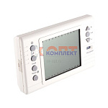 | 819402 | VLC-812024 | VT.AC710.0.0 | Хронотермостат электронный накладной с питанием от батареек (20шт) | 12 773.00 руб. | 0 | 2 | 0 | шт | 0
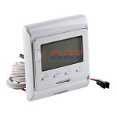 | 819403 | VLC-812025 | VT.AC711.0.0 | Хронотермостат электронный комнатный ДВУХКОНТУРНЫЙ | 0.00 руб. | 0 | 0 | 0 | шт | 0
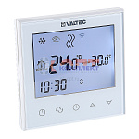 | 868502 | VLC-900419 | VT.AC713.0.0 | Хронотермостат электронный комнатный ДВУХКОНТУРНЫЙ с Wi-Fi | 6 531.00 руб. | 0 | >50 | 0 | шт | 0
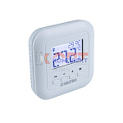 | 889724 | VLC-900906 | VT.AC801.0.0 | Термостат комнатный | 6 100.00 руб. | 0 | >10 | 0 | шт | 0
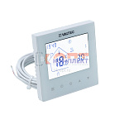 | 890080 | VLC-901054 | VT.AC634.1.0 | Хронотермостат электронный комнатный ДВУХКОНТУРНЫЙ (нов) | 3 528.00 руб. | 0 | >100 | 0 | шт | 0
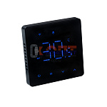 | 890116 | VLC-901093 | VT.AC608.B.0 | Комнатный WIFI-хронотермостат для электрического теплого пола (черный) | 3 775.00 руб. | 0 | >50 | 0 | шт | 0
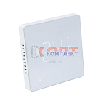 | 890117 | VLC-901094 | VT.AC608.W.0 | Комнатный WIFI-хронотермостат для электрического теплого пола (белый) | 3 775.00 руб. | 0 | >100 | 0 | шт | 0
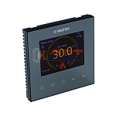 | 890118 | VLC-901095 | VT.AC613.B.0 | Комнатный WIFI-хронотермостат с цветным дисплеем для электрического теплого пола, черный | 6 300.00 руб. | -2 | >25 | 0 | шт | 0
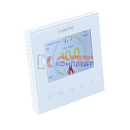 | 890119 | VLC-901096 | VT.AC613.W.0 | Комнатный WIFI-хронотермостат с цветным дисплеем для электрического теплого пола, белый | 6 300.00 руб. | 0 | >25 | 0 | шт | 0
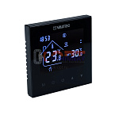 | 890120 | VLC-901097 | VT.AC634.B.0 | Хронотермостат электронный комнатный, двухконтурный, черный | 3 175.00 руб. | 0 | >100 | 0 | шт | 0
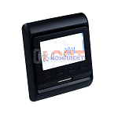 | 890121 | VLC-901098 | VT.AC709.B.0 | Хронотермостат электронный комнатный с датчиком температуры пола ( черный) | 3 152.00 руб. | 0 | >25 | 0 | шт | 0
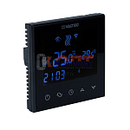 | 890122 | VLC-901099 | VT.AC712.B.0 | Комнатный WIFI-хронотермостат (черный) | 5 664.00 руб. | 0 | >50 | 0 | шт | 0
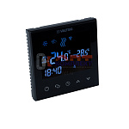 | 890123 | VLC-901100 | VT.AC713.B.0 | Комнатный двухконтурный WIFI-хронотермостат (черный) | 6 680.00 руб. | 0 | >50 | 0 | шт | 0
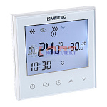 | 834803 | VLC-999107 | VT.AC712.0.0 | Хронотермостат электронный комнатный с Wi-Fi | 6 090.00 руб. | 0 | >100 | 0 | шт | 0

